2.1
voltar à página inicial |  |  |  | 2 - TÍTULOS E SUBTÍTULOS
 | S | N | NA
 |  | x |  | 2.1 Existe um título <h1> marcado na página
 |  |  |  | O título principal de cada página, que sumariza o seu conteúdo, deve ser identificado como o primeiro nível dos títulos (h1). Não deverá ser utilizado mais do que um <h1> por página.

 | Listagem de evidências

 | Existem 2 H1

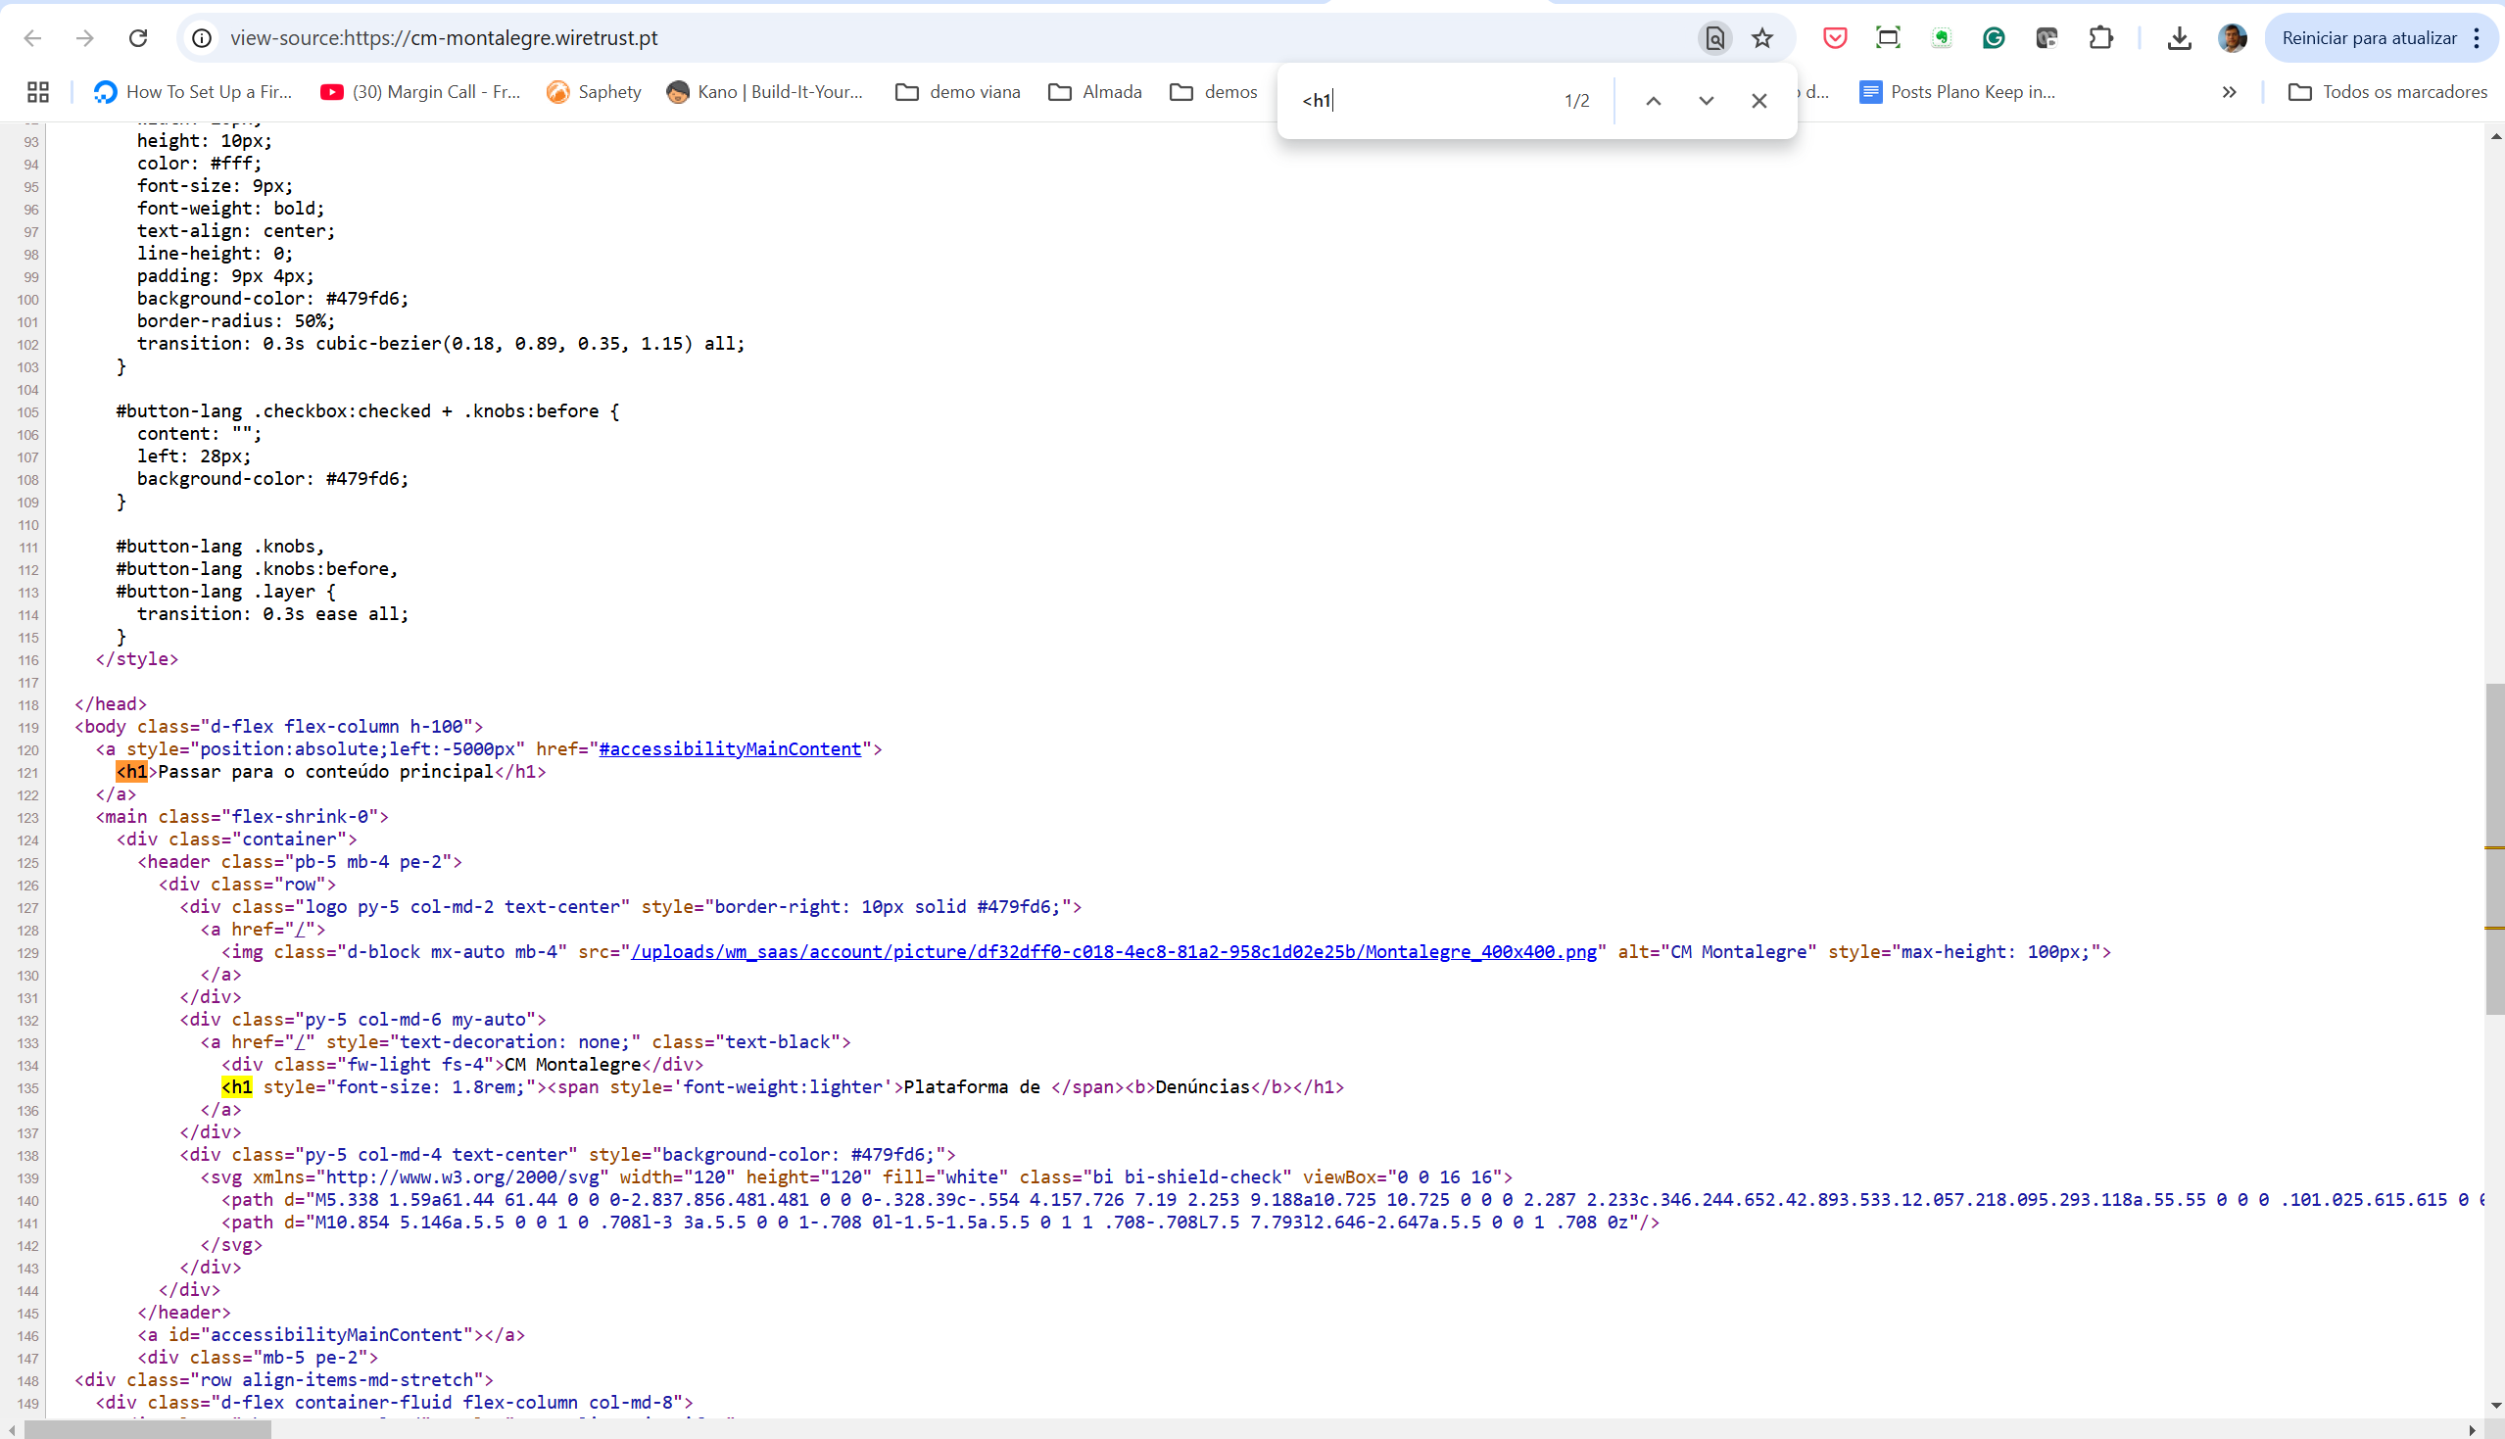

2.2
voltar à página inicial |  |  |  | 2 - TÍTULOS E SUBTÍTULOS
 | S | N | NA
 | x |  |  | 2.2 Existe uma marcação hierarquizada de títulos e subtítulos na página (<h1>...<h6>)
 |  |  |  | Os títulos são empregues de forma hierárquica para melhor estruturar os conteúdos, das informações mais gerais às mais particulares. Deverão ser usados de forma consistente por todo o sítio Web.

 | Listagem de evidências

 | erro: Usado H4 para links

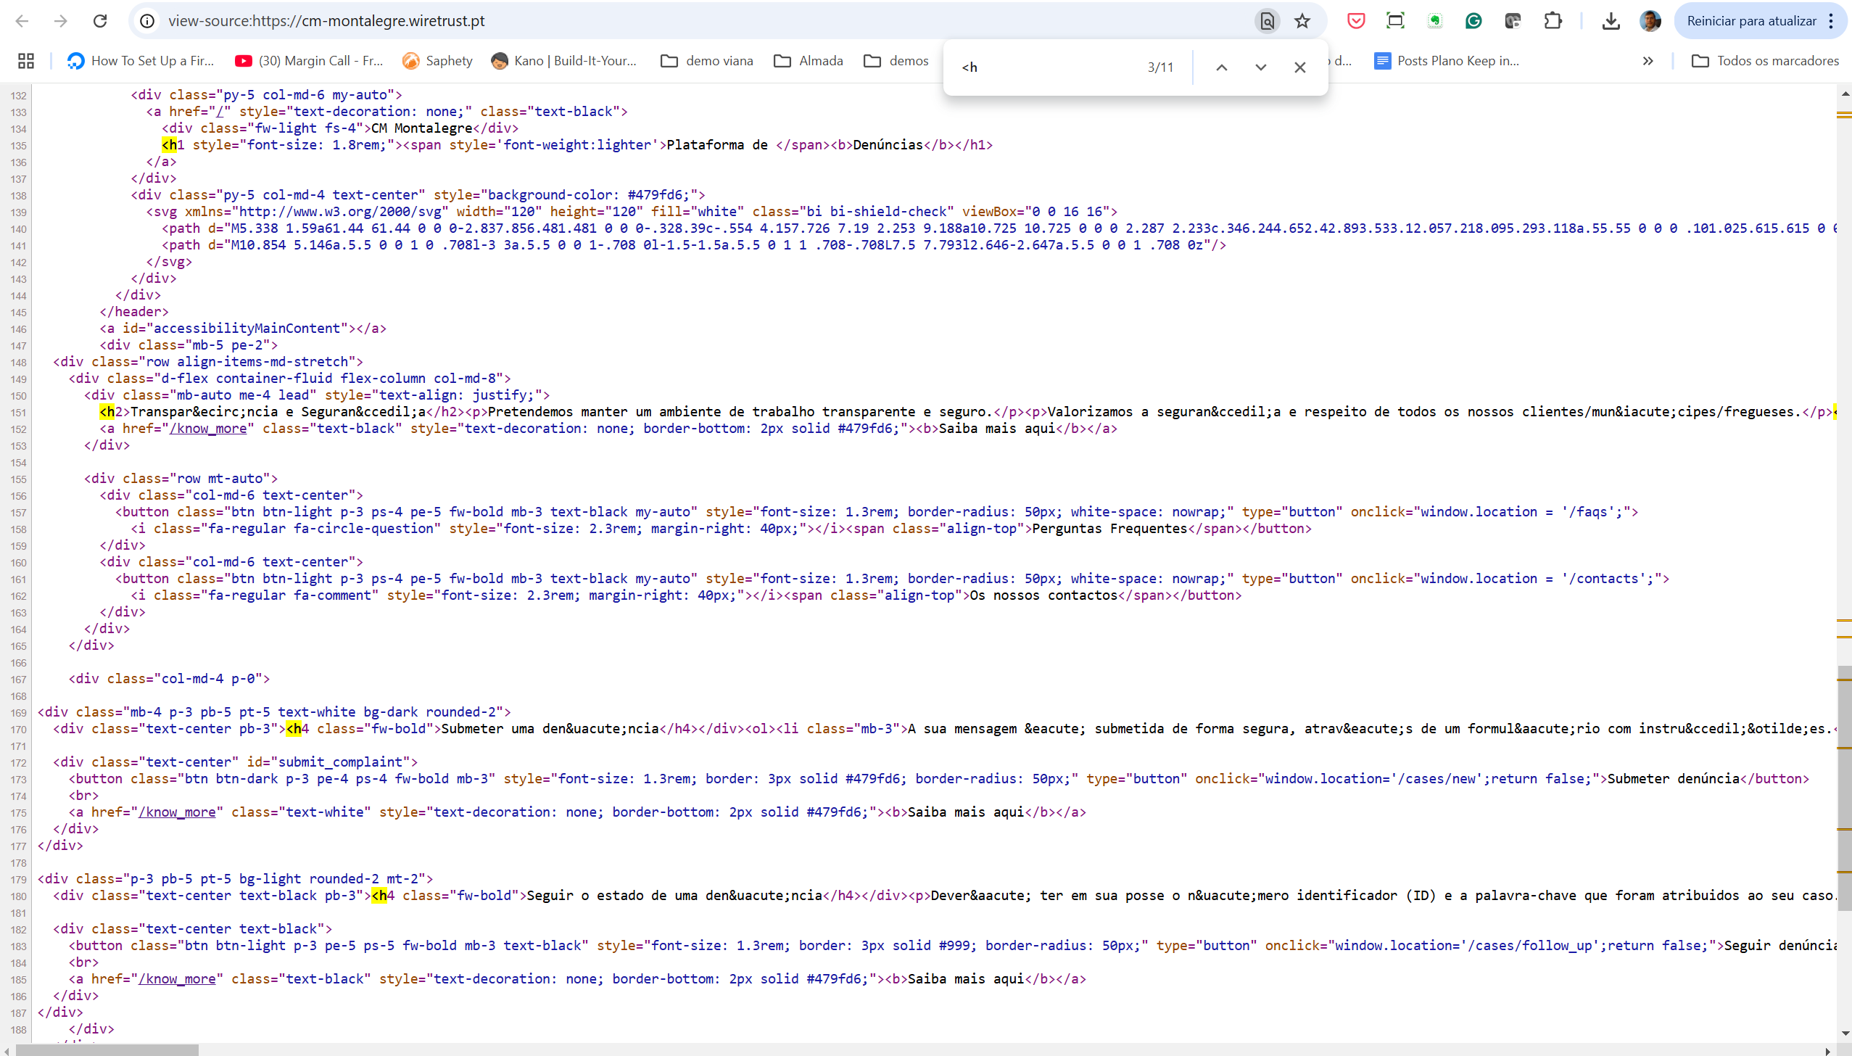

4.1
voltar à página inicial |  |  |  | 4 - ESTRUTURA DA INFORMAÇÃO
 | S | N | NA
 | x |  |  | 4.1 Ao clicar com o rato na etiqueta, o cursor surge no respetivo campo de edição
 |  |  |  | De forma a tornar a seleção de campos pequenos mais fácil, a legenda deverá estar associada ao campo respetivo com o elemento <label>, pois desta forma aumenta-se a sua área clicável. Para os utilizadores de leitores de ecrã (pessoas cegas) a associação da etiqueta ao campo de edição é também fundamental.

 | Listagem de evidências

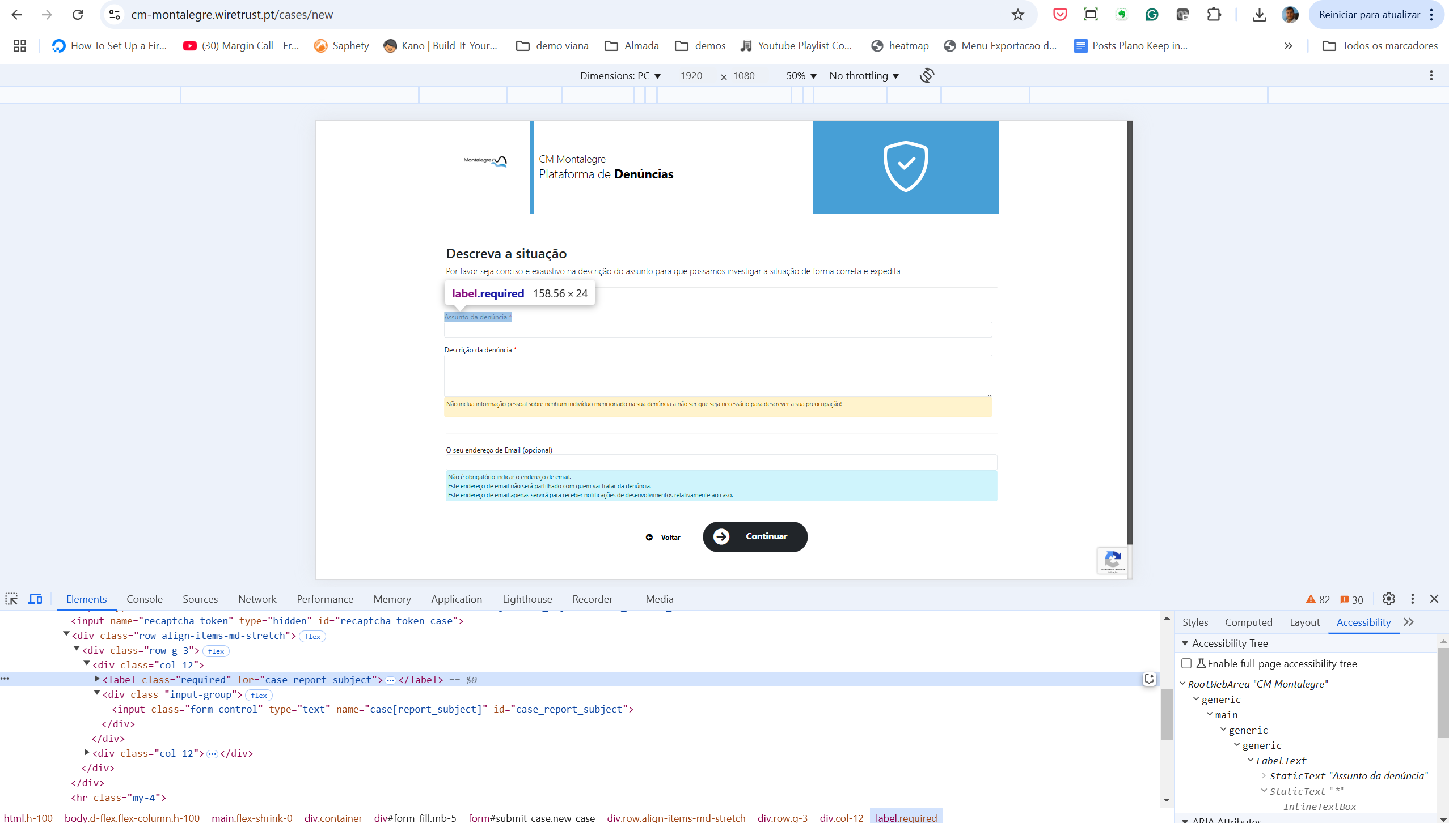

5.1
voltar à página inicial |  |  |  | 5 - GRÁFICOS E IMAGENS-LINK
 | S | N | NA
 | x |  |  | 5.1 A imagem ou gráfico tem um equivalente alternativo em texto curto e correto
 |  |  |  | As imagens não decorativas deverão ter uma descrição breve associada, nomeadamente através do uso do atributo <ALT>. Esta legenda deve descrever fielmente o propósito da imagem no contexto em que se encontra.

 | Listagem de evidências

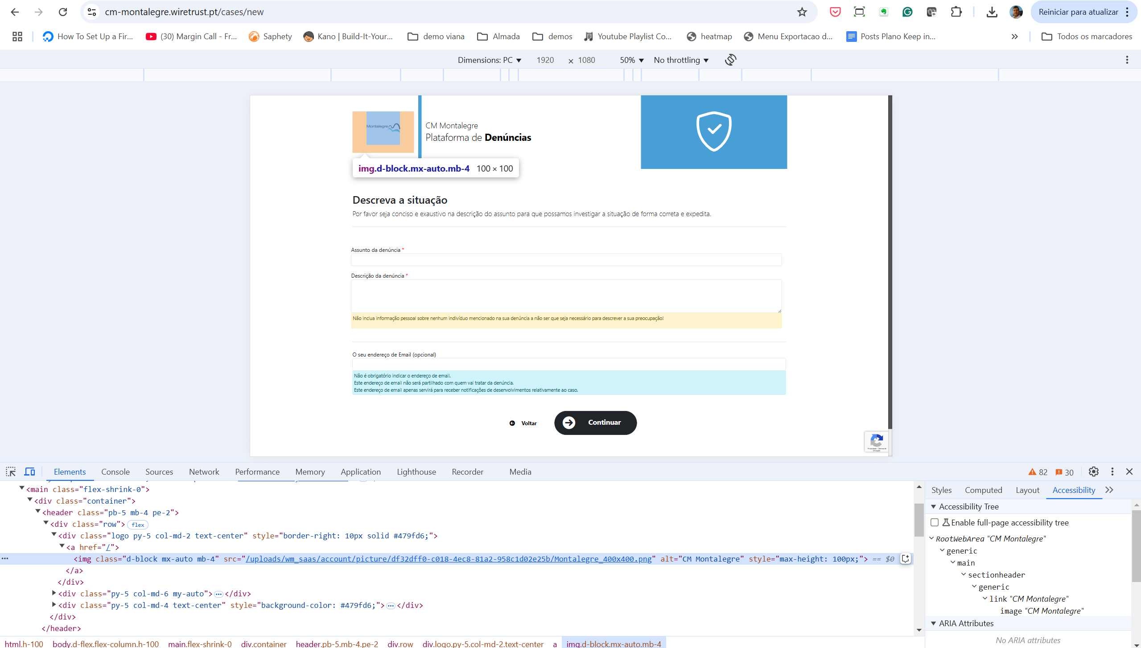

8.1
voltar à página inicial |  |  |  | 8 - ESTRUTURA DA PÁGINA
 | S | N | NA
 | x |  |  | 8.1 Quando se retira a CSS, todos os elementos HTML devem alinhar à esquerda
 |  |  |  | Quando se desativam todos os estilos visuais, o conteúdo da página é apresentado alinhado à esquerda e apresenta-se de forma linear.

 | Listagem de evidências

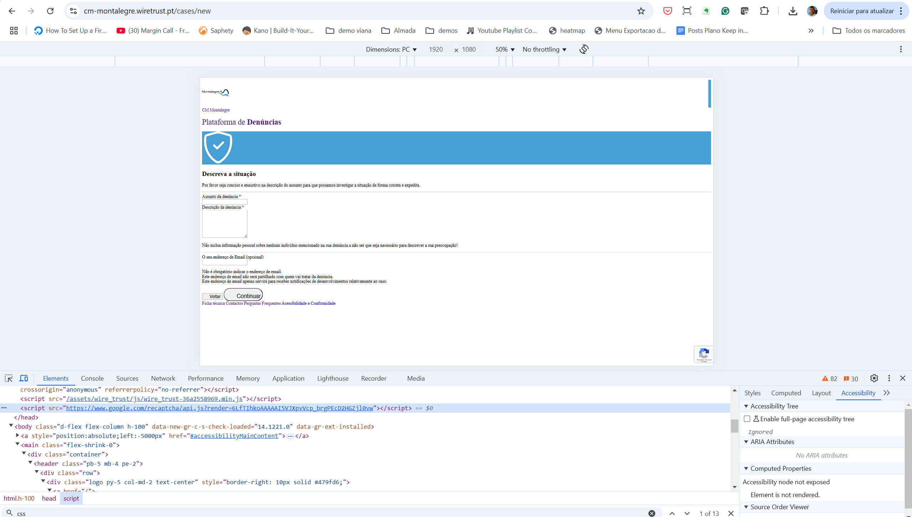

8.5
voltar à página inicial |  |  |  | 8 - ESTRUTURA DA PÁGINA
 | S | N | NA
 | x |  |  | 8.5 A maquetização da página é feita sem recorrer ao elemento <table>
 |  |  |  | A estrutura de composição gráfica da página não é feita recorrendo a elementos de tabela mas sim a uma maior diversidade de elementos semânticos (por ex., <main>) e genéricos (por ex., <div>), que permitem a recomposição visual para diferentes tipos e dimensões de ecrã.

 | Listagem de evidências

